جدول التقرير اليومي
التاريخ | اسم المهندس | اسم الفقرة | التفاصيل | الكمية(ان وجدت) | الصفحة الرئيسية
 |  |  |  |  | صفحة الفرز

 | علي حسن | صب | اعمال صب اساس تغليف أنابيب D35-1L C20=1.28m³ C7=4.22 صب جدران ناظم صدر D35_1R out let+inlet D34-4L. ( out let) C25= 3.83m³
2025-05-11 | علي حسن | صب | صب مقدم D35_3R +إساس out let C25= 2m³ تغليف إنابيب ناظم صدر D35_1L C20= 4m³ C7=4.22m² حفريات نواظم صدر D40_4L. 1 D40_2L.1 صب جدران نواظم صدر D38_1L C25=3m³
2025-05-13 | احمد | تكسية حجرية | 2025/5/13 كلفتة الحجر لقنطرقه
2025-05-13 | جعفر سعد | تبطين | تبطين DC32/3R كميه التبطين 29.7
2025-05-13 | علي دعير | ترابية | حفر القنطرة BRG10
2025-05-13 | علي حسن | ترابية | 1-اعمال حفريات تقاطع شارع الدجيلي مع BRG12
2025-05-13 | علي حسن | صب | 2- صب بلاندنگ قناطرة تقاطع شارع الدجيلي مع BRG12 C7= 27m²
2025-05-13 | علي حسن | صب | 3- صب بلاندنگ نواظم صدر D402L.1 D40_4L.1 C7=8.43m²
2025-05-13 | علي حسن | صب | 4- صب اساس تغليف انابيب نواظم صدر D40_2L.1 D40_4L.1 C20=2.57m³
2025-05-14 | ليث فاخر محسن | تبطين | BRG12 3038 الى3110 B 3131 الى 3167.P الكمية. 51.52
2025-05-14 | عباس عباس | تبطين | 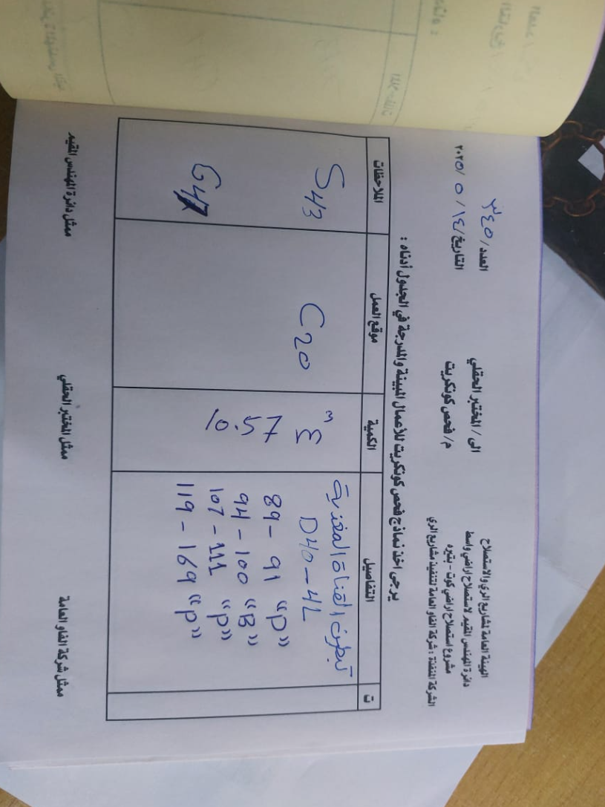 | Pic
2025-05-14 | علي دعير | ترابية | حفر مهرب D42
2025-05-14 | احمد | ترابية | اعمال امس 2025/5/14حفر مصبات لتكسيه ل 3 قناطر صندوقيه
 | عباس عباس | تبطين | 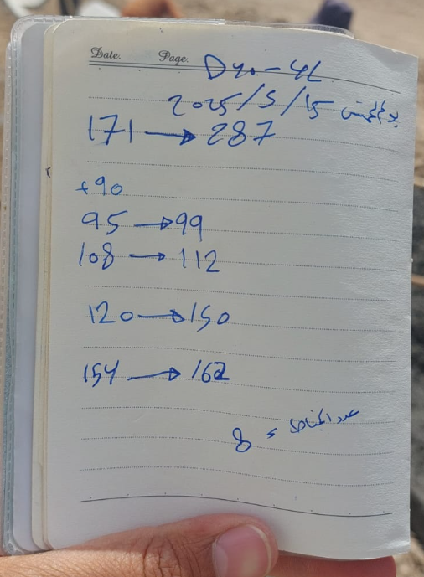
2025-05-14 | قحطان المهندس | ترابية | تجيك قالب D40//4L (المقطع بعد الشارع)
2025-05-14 | علي حسن | صب | صب بلاندنك BRG12 BRG10 C7=44m² تغليف نواظم صدر D40_4L.1 C20=2.62 صب جدران ناظم صدر D38_3L(out let/in let ) C25= 2.34m³
2025-05-15 | ليث فاخر محسن | تبطين | تبطين القناة الفرعيه BRG12 3112 الى B 3166
2025-05-15 | علي حسن | ترابية | حفر جسر مشاة على BRG12 ST. 1+600
2025-05-15 | علي حسن | صب | تغليف انابيب ناظم صدر D402L.1 C20=2.62m³ صب اساس مقدم ومؤخر ناظم صدر D402L.1 C25 = 1m³
2025-05-15 | علي دعير | ترابية | حفر مهرب D42
2025-05-15 | قحطان المهندس | تبطين | تبطين القناة الفرعيه D40----4L بنل171---287 بتوين 90 بنل 95---99 بتوين 108--112 بتوين 120---150 بتوين 154--162 كميه الكونكريت=26.27m3
2025-05-15 | قحطان المهندس | ترابية | 2)حفر حوض القنطره في D40 --4L
 | احمد | تكسية حجرية | 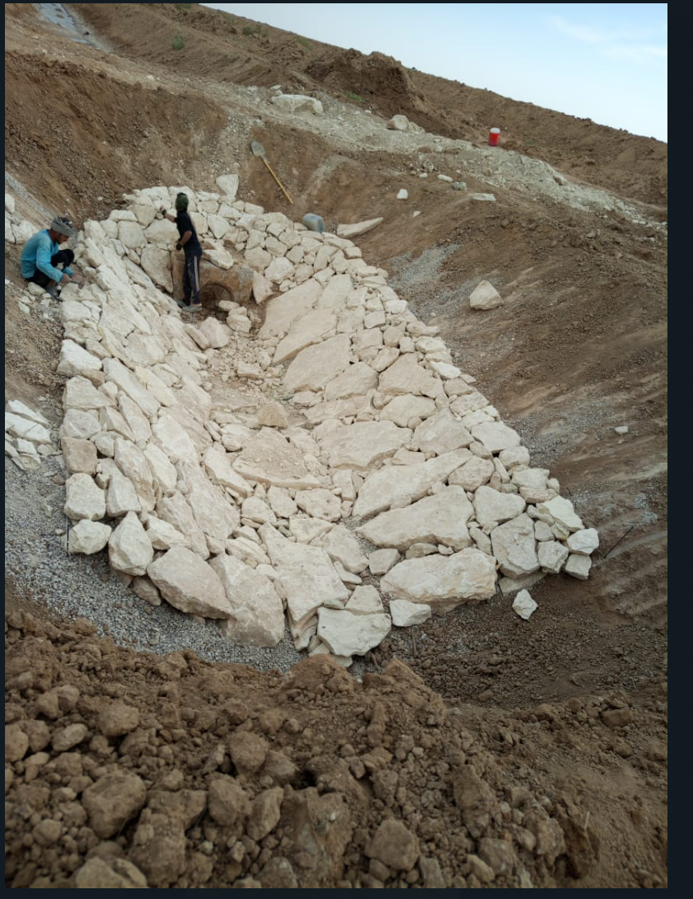 | اعمال يوم الجمعة 2025/5/16 اكساءبالحجر لقناطر صندوقيه لمبزل ثانوي
2025-05-16 | علي دعير | ترابية | تهذيب قطعات D42
2025-05-16 | قحطان المهندس | ترابية | حفر احوض القنطره D40--3L مقدمه D40---2Lموخره
2025-05-16 | جعفر سعد | اخرى | تسقيط شلال DC 34 وأعطاه المناسيب
2025-05-17 | جعفر سعد | ترابية | 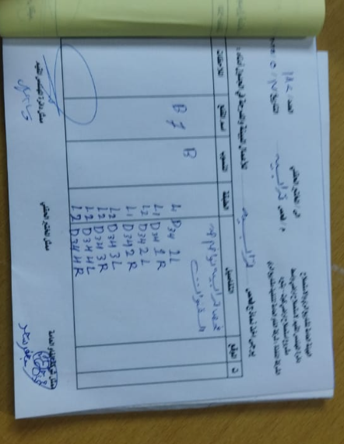
2025-05-17 | علي دعير | تسليح وقالب | تجهيز قالب مهرب D40
2025-05-17 | قحطان المهندس | ترابية | 1) حفرثلاث احوض للقنطره D40
2025-05-17 | قحطان المهندس | اخرى | 2) إعطاء وزن ترابيه مصبات المبازل
2025-05-17 | احمد | تكسية حجرية | 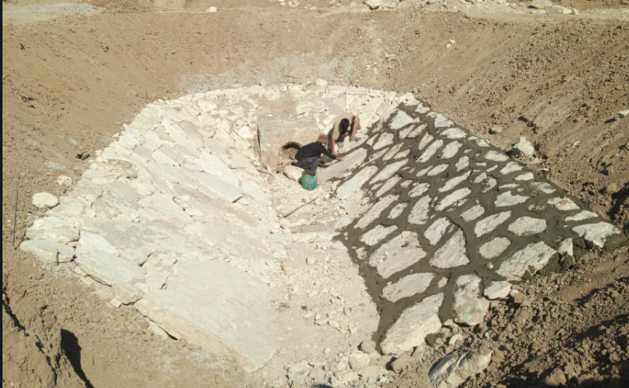 | كلفته الحجر لمبازل SA/4L/3L
2025-05-18 | علي سعد | ترابية | 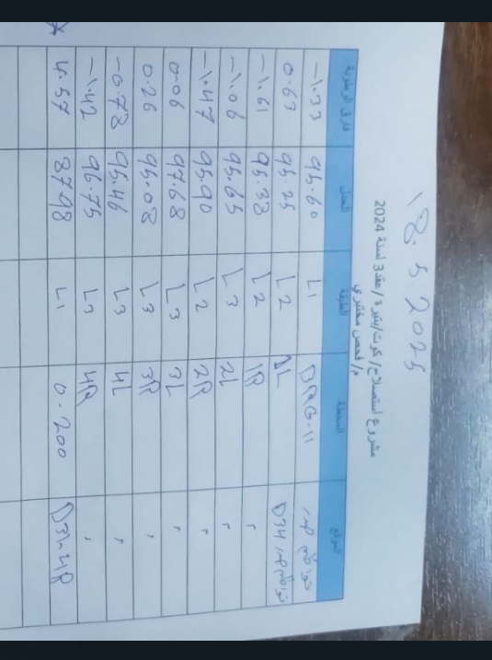
2025-05-18 | علي دعير | ترابية | تجهيز قالب مهرب D42
2025-05-18 | احمد | تكسية حجرية | 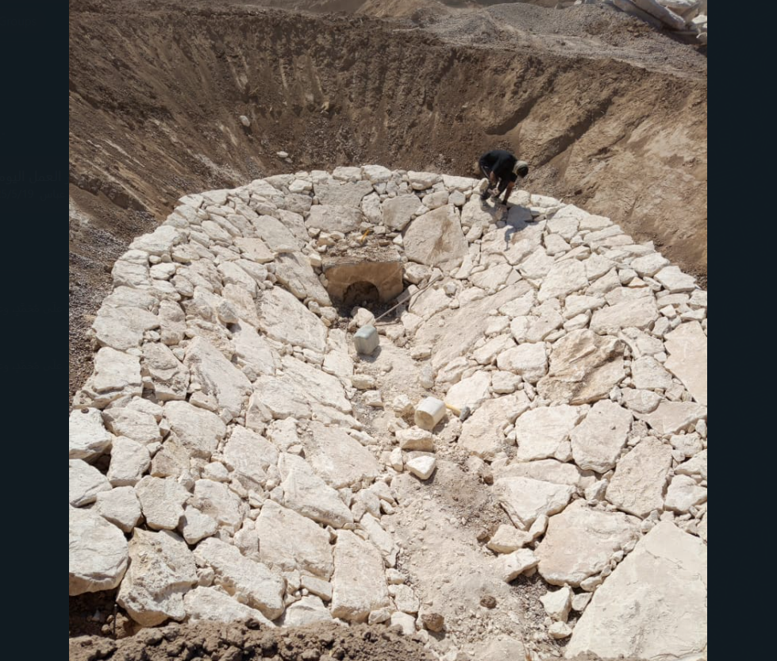 | اكساء بالحجر لقنطره صندوقيه لمبزل SA6/2L/1L
2025-05-19 | علي دعير | ترابية | إكمال حفر جسر D38
2025-05-19 | عباس عباس | تبطين | D40...4L 198____164 248___202 284____252 .................. D40....2L (235) 283____239 الكميه = 25m3
2025-05-19 | احمد | تكسية حجرية | 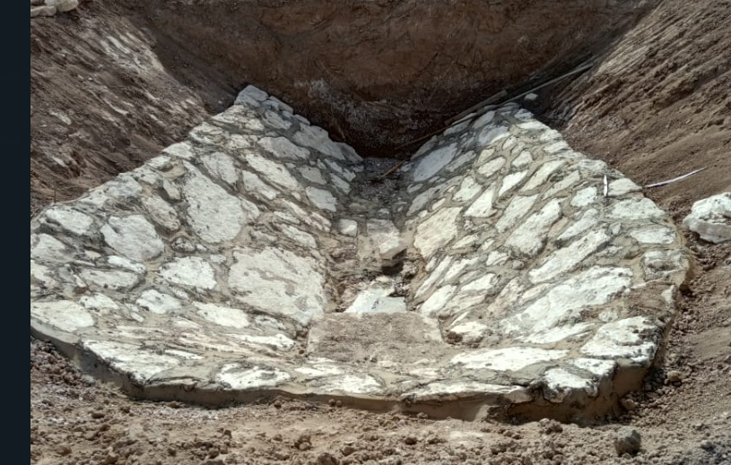 | كلفته الحجر لقنطره صندوقيه مبزل SA6/2L/1L
2025-05-18 | ليث فاخر محسن | تبطين | تبطين القناة المغذيه 2 الىp 76
2025-05-19 | ليث فاخر محسن | تبطين | تبطين القناة المغذيه D42/1L P. 78-176 كميه الكونكريت 15
2025-05-19 | ليث فاخر محسن | صب | صب مهرب الD42 بلكامل كميه الكونكريت 23
2025-05-18 | قحطان المهندس | صب | 1)صب أساس مصبات مبازل SA5--3L
2025-05-18 | قحطان المهندس | اخرى | (2) إعطاء اوزان أحواض D40
2025-05-19 | قحطان المهندس | تبطين | D40...4L 198____164 248___202 284____252 D40....2L (235) 283____239 الكميه = 25m3
2025-05-20 | عباس عباس | تبطين | 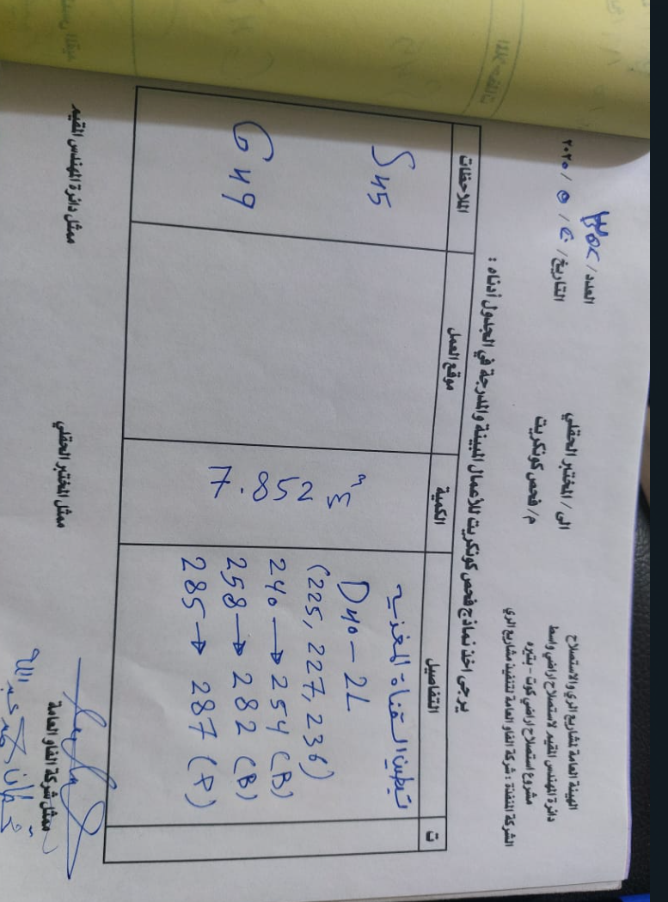 | PIC
2025-05-20 | عبدالوهاب | ترابية | 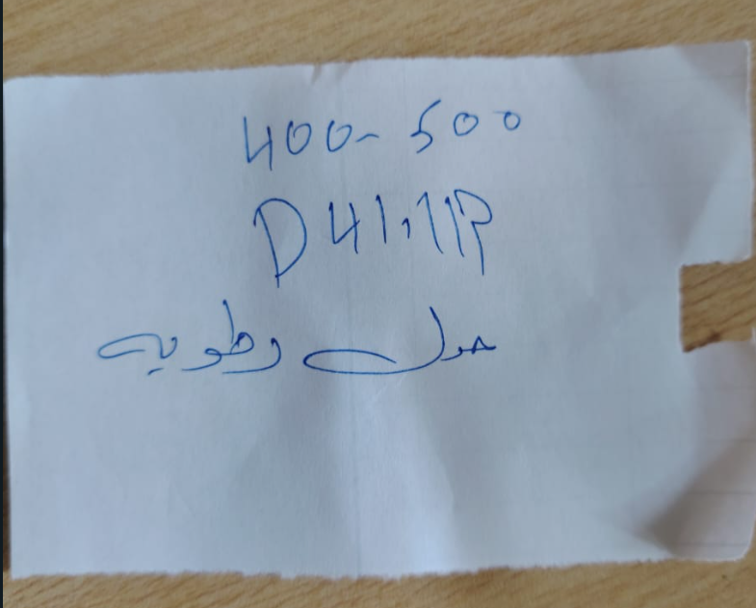
2025-05-20 | سلمان بزيبز | تبطين | تبطين القناة المغذيه D42-1L P (178--270) B(1--145) كمية الكونكريت 35.94m3
2025-05-20 | قحطان المهندس | تبطين | 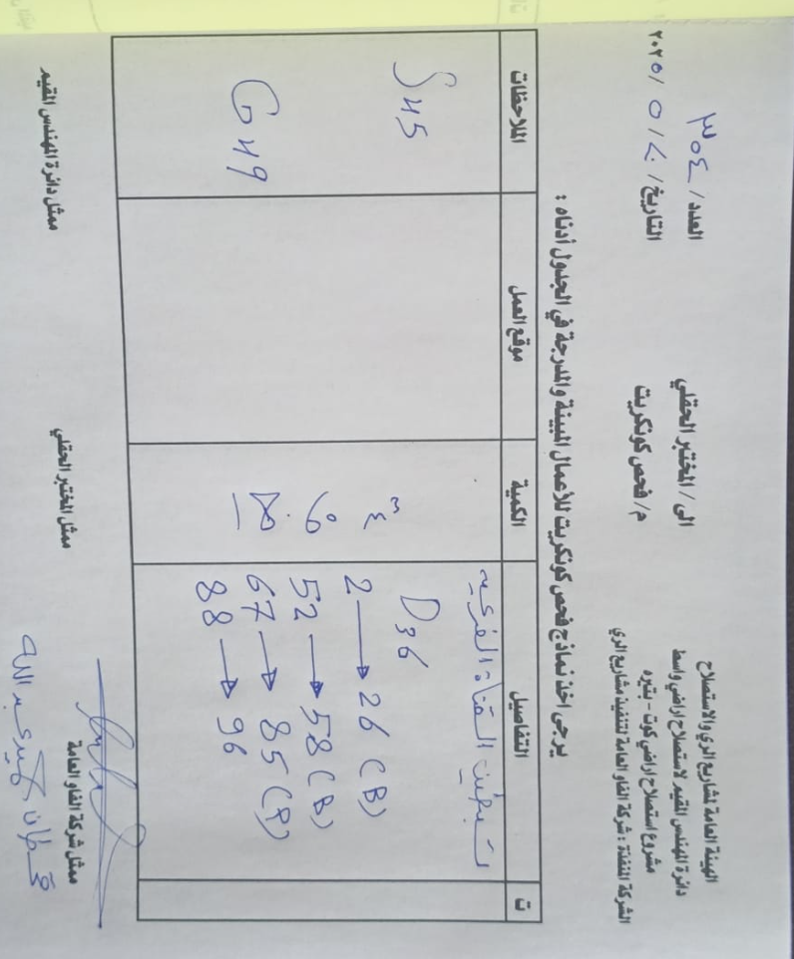 | PIC
2025-05-20 | قحطان المهندس | صب | 1)صب أساس القنطره الانبوبيه (BRG 10 ( st2280 2) صب أساس القنطره الانبوبيه BRG12(st 8400)
2025-05-20 | علي دعير | صب | صب مهرب D40
2025-05-21 | احمد | تكسية حجرية | اكساء بالحجر مع الكلفته لقنطره صندوقيه لمبزلSA8/2L/2R
2025-05-21 | ابو شهد | مصبات مبازل مغطاة | صب 22قطعة مصبات المبازل المغطاة ليكون التراكمي 362 قطعة
2025-05-21 | جعفر سعد | صب | صب شلال DC34
2025-05-21 | قحطان المهندس | تبطين | تبطين القناة الموزعهD36 بتوين 28--42 بنل 43---57 بتوين 98--122 بتوين 68--86 بتوين 87--97 تبطين القناة الفرعيه D40--2L 224--226 284--288 +289 كميه الكونكريت =27.962m
2025-05-21 | قحطان المهندس | ترابية | تهذيب مناطق الربط لل D36--1L D36--2L
2025-05-21 | سلمان بزيبز | تبطين | تبطينD42-1L B(147--269) تبطينD42-5L B(268--304) تبطينD42-4L P(19--67) كميه الكونكريت32m3
2025-05-22 | قحطان المهندس | تبطين | 99--121 DC36 تبطين القناة الفرعيه D36--1L A1----A3 تبطين القناة الفرعيه DC36 ---2L A1----A3 تبطين D40--2L 237 238 تبطين D40-4L 92 93 كميه الكونكريت الكليه=9.4m **تبطين مناطق الربط D40---2L عدد=2 D40-4L عدد=4
2025-05-22 | قحطان المهندس | صب | تغليف أنابيب ناضم صدر D33--3L كميه الكونكريت الكليه مع الأساس=3.9m³
2025-05-22 | قحطان المهندس | صب | صب أساس وجدران جسر مشاة D42
2025-05-22 | ابو شهد | مصبات مبازل مغطاة | صب قطع تصريف المبازل المغطاة 22قطعه ليصبح العدد التراكمي 384 قطعه ...
2025-05-22 | جعفر سعد | تبطين | تبطين BRG 12 2594&2616 كميه الكونكريت 11.04متر مكعب
2025-05-22 | جعفر سعد | ترابية | تهذيب DC31/1R 40 متر
2025-05-22 | قحطان المهندس | ترابية | تهذيب قطعات بالD37
2025-05-23 | جعفر سعد | ترابية | تهذيب ١٧٥ متر DC31/1R
2025-05-24 | جعفر سعد | ترابية | تهذيب ١١٠ متر DC31/1R
2025-05-24 | جعفر سعد | ترابية | اخذ نقطه فحص ترابيه DC31/4R
2025-05-24 | ابو شهد | مصبات مبازل مغطاة | اليوم السبت 24/5تم صب قطع مصبات المبازل المغطاة عدد 11 قطعه ليكون العدد التراكمي 395 قطعه
2025-05-24 | قحطان المهندس | ترابية | 1)تهذيب منطقة الربطD36
2025-05-24 | قحطان المهندس | تسليح وقالب | 2) تسليم قالب أساس مصبات مبازل SA5__5L (3) تسليم قنطرة BRG12 محطه 8400 4) تسلم قنطرة BRG10 محطه 2280
2025-05-24 | قحطان المهندس | صب | صب أساس مصبات مبازل SA5__5L كميه الكونكريت =6.51m³
2025-05-24 | احمد | صب | 2025/5/24 صب قناة BRG12مع حوض مغذي لBRG10 مع حوض مغذي لBRG11
2025-05-24 | احمد | ترابية | تهذيب125م في dc31/1r
2025-05-25 | ابو شهد | مصبات مبازل مغطاة | اليوم الاحد 25/5 صب قطع مصبات المبازل المغطاة عدد11 . ليكون العدد التراكمي 406 قطعه .
2025-05-25 | احمد | ترابية | تم اكتمال تهذيب واتر كورس dc31\1r
2025-05-25 | علي حسن | صب | _صب قناطر تقاطع شارع الدجيلي مع القنوات الفرعية BRG12 BRG10 C25 =31m³ 2_ تغليف مصبات مبازل مجمعة SA5_5L C20 =11m³ , 3_ صب قواعد جسر مشاة D38 C20 =5m³ 4_صب جدران مؤخر ناظم صدر D33_3L C25=1.5m
2025-05-25 | قحطان المهندس | تبطين | تبطين القناة الموزعه BRG12 بتوين60---70 بنل 875--881 B--1182 1183--p 77--p 1298--B 1299--p كميه الكونكريت=25.76
2025-05-26 | ابو شهد | مصبات مبازل مغطاة | اليوم الاثنين 26/5 صب قطع تصريف المبازل المغطاة عدد22 ليكون العدد التراكمي 428.
2025-05-26 | علي دعير | ترابية | تهذيب 100م D31/2R
2025-05-27 | ابو شهد | مصبات مبازل مغطاة | اليوم الثلاثاء 27/5 صب قطع تصريف المبازل المغطاة عدد22 قطعه ليكون العدد التراكمي 450 قطعه..
2025-05-27 | احمد | تكسية حجرية | اعمال اليوم ألكساء بالحجر لقنطره صندوقيه مبزل ثانويSA9 /1L
2025-05-27 | علي دعير | ترابية | تهذيب 200م D31/2R
2025-05-27 | قحطان المهندس | ترابية | تهذيب منطقة الربط D41
2025-05-27 | علي حسن | صب | _صب جسر مشاة على القناة الموزعة D38 C25 =1.45m³ 2_تغليف مصبات مبازل مجمعة SA4_2L C20 =10m³ 3_تسقيط سناتر جسر المشاة على القناة الفرعية BRG12 2+700
2025-05-28 | ابو شهد | مصبات مبازل مغطاة | اليوم الاربعاء 28/5صب قطع تصريف المبازل المغطاة عدد22 قطعه ليكون العدد الراكمي472 قطعه.
2025-05-28 | سلمان بزيبز | تبطين | تبطين القناة D42-5R P(15--295) كمية الكونكريت 42.59
2025-05-28 | احمد | ترابية | اعمال اليوم 2025/5/28 تهذيب 200م في قناة dc31/2r/ من محطه 450+0 الى650+0
2025-05-28 | علي دعير | ترابية | حفر مهرب D34
2025-05-27 | قحطان المهندس | تبطين | 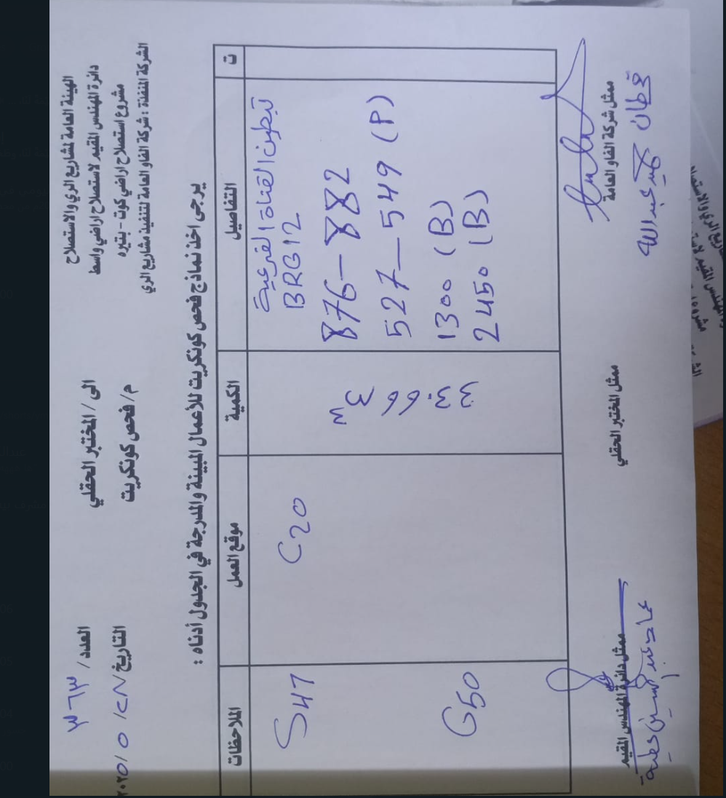
 | قحطان المهندس | تبطين | 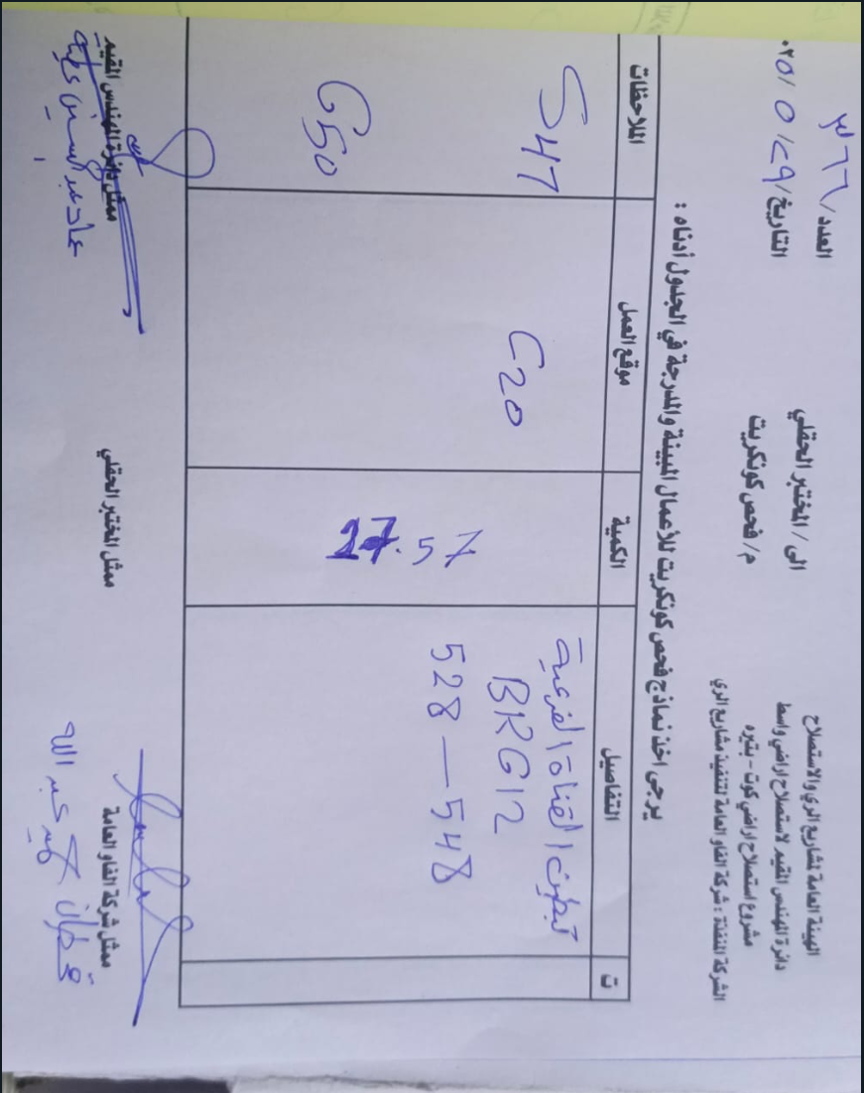
2025-05-29 | احمد | ترابية | أعمال يوم 2025/5/29 تهذيب 200م من محطه 650+0الى850+0 في قناة dc31/2r
2025-05-29 | ابو شهد | مصبات مبازل مغطاة | اليوم الخميس29/5صب قطع تصريف المبازل المغطاة عدد 11قطعه ليكون العدد التراكمي 484 قطعه.
2025-05-29 | علي دعير | ترابية | حفر مهرب D34
2025-05-29 | علي حسن | صب | صب قواعد جسر مشاة على القناة الفرعية BRG10 في محطة 500+0 C20 =5m³ صب قواعد جسر المشاة على القناة الفرعية BRG11 في محطة 200+1,, C25 =3m³
2025-05-28 | علي حسن | صب | حفر جسر المشاة على القناة الفرعية BRG10 في محطة 500+0 صب قواعد جسر المشاة على القناة الفرعيه BRG12 في محطة 700+2
2025-05-29 | سلمان بزيبز | تبطين | تبطين القناة المغذيه D42-5R B(2--214) كمية الكونكريت 32.32m3
2025-05-30 | علي دعير | ترابية | حفر مهرب D32
2025-05-30 | احمد | ترابية | تم اكتمال تهذيب 2rفي قناة dc31
2025-05-31 | سلمان بزيبز | تبطين | تبطين القناة D42-5R P(297--309) B(216--296) B(298--308) تبطين القناة المغذيه D42-3R P(1---93)
2025-05-31 | علي دعير | ترابية | حفر مهرب D32
2025-05-31 | ليث فاخر محسن | تبطين | تبطين BRG12+ DC/39/3R+
2025-05-31 | علي حسن | صب | ١-صب جسور مشاة على القناة الفرعية BRG12. ST 2+700 ٢-صب جسور مشاة على القناة الفرعية BRG10 ST 0+500 C25 =7m³
2025-05-31 | ليث فاخر محسن | ترابية | تهذيب ناظم قاطع ال D40 مع ناطم صدر الBRG10
2025-06-01 | ليث فاخر محسن | تبطين | تبطين القناة المغذيه D42/3R 1/6/2025 بتوين من 2 الى 92 بنل من 95 الى 261 كميه الكونكريت 39 130بنل
2025-06-01 | ليث فاخر محسن | صب | تنفيذ انبوب نهر المقاطع D36
2025-06-01 | عباس عباس | تبطين | 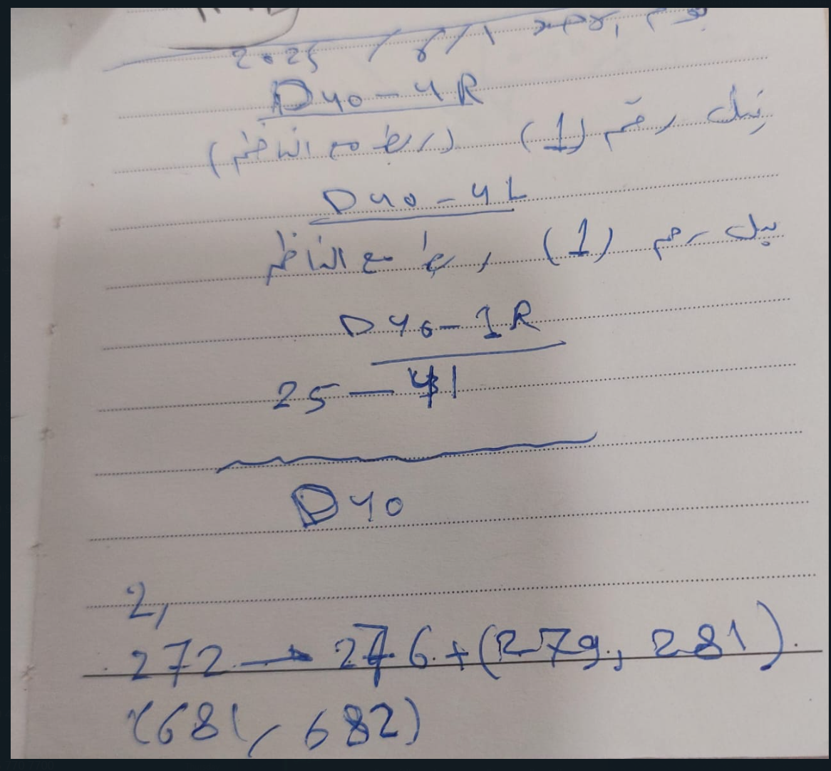 | ربط نواظم
2025-06-02 | احمد | ترابية | تهذيب 275م من 00+0الى275+0 في قناة dc41/1r
2025-06-02 | علي دعير | ترابية | حفر مهرب D31
2025-06-01 | ابو شهد | مصبات مبازل مغطاة | صب قطع تصريف مصبات المبازل المغطاة 11قطعه ليكون العدد التراكمي 495 قطعه.
2025-06-02 | ابو شهد | مصبات مبازل مغطاة | صب قطع تصريف مصبات المبازل المغطاة عدد22 قطعه ليكون العدد التراكمي 517 قطعه.
2025-06-02 | ليث فاخر محسن | تبطين | تبطين القناة المغذيه D42/3R+4R 3R/بتوين من94الى260 . بنل من 263 الى 307. 4R/بنل من 1 إلى 53 | كميه الكونكريت 40.20
2025-06-02 | سلمان بزيبز | تبطين | 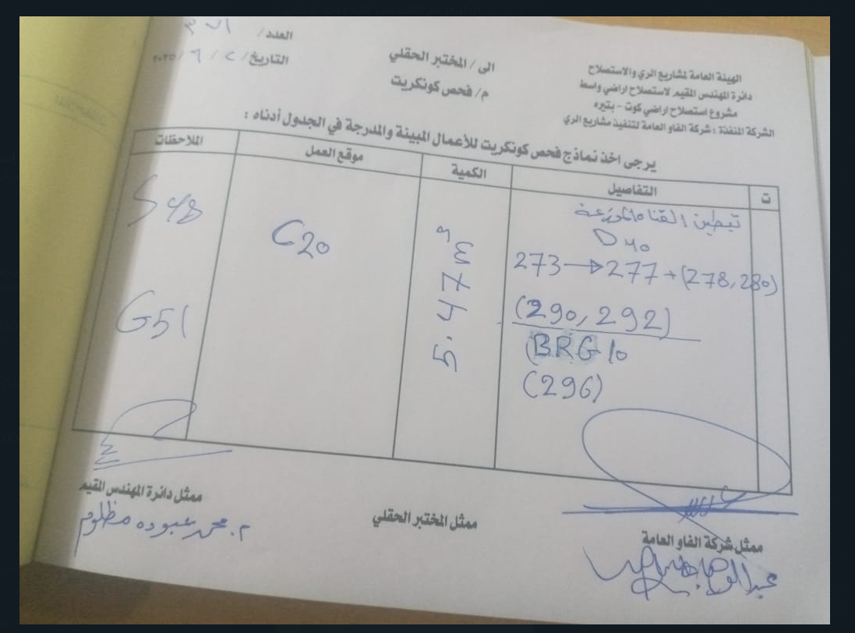
2025-06-02 | سلمان بزيبز | تبطين | 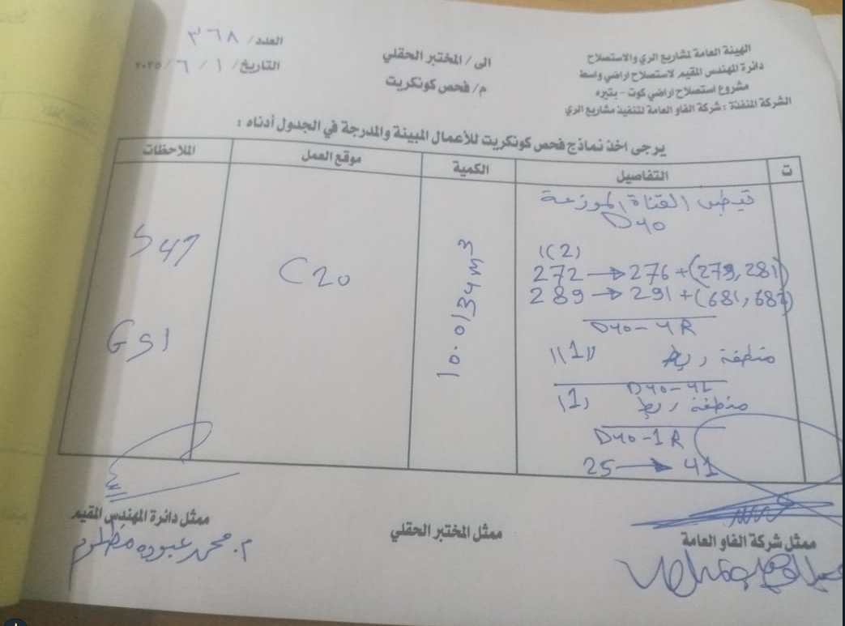
2025-06-03 | ابو شهد | مصبات مبازل مغطاة | اليوم الثلاثاء 3/6/2025صب قطع مصبات المبازل المغطاة عدد21 قطعه ليكون العدد التراكمي 538 قطعه
2025-06-03 | احمد | ترابية | تهذيب 225م من 275+0 إلى 500+0 في قناة dc 41/1r
2025-06-03 | علي دعير | ترابية | حفر مهرب D31
2025-06-03 | علي حسن | صب | صب المهرب الذيلي في D32 C25 =22 m³ C20=10m³ صب اساس القنطرة الأنبوبية في SA2_2 C20=6m³ C7 =23.75m²
2025-06-04 | عبدالوهاب | ترابية | 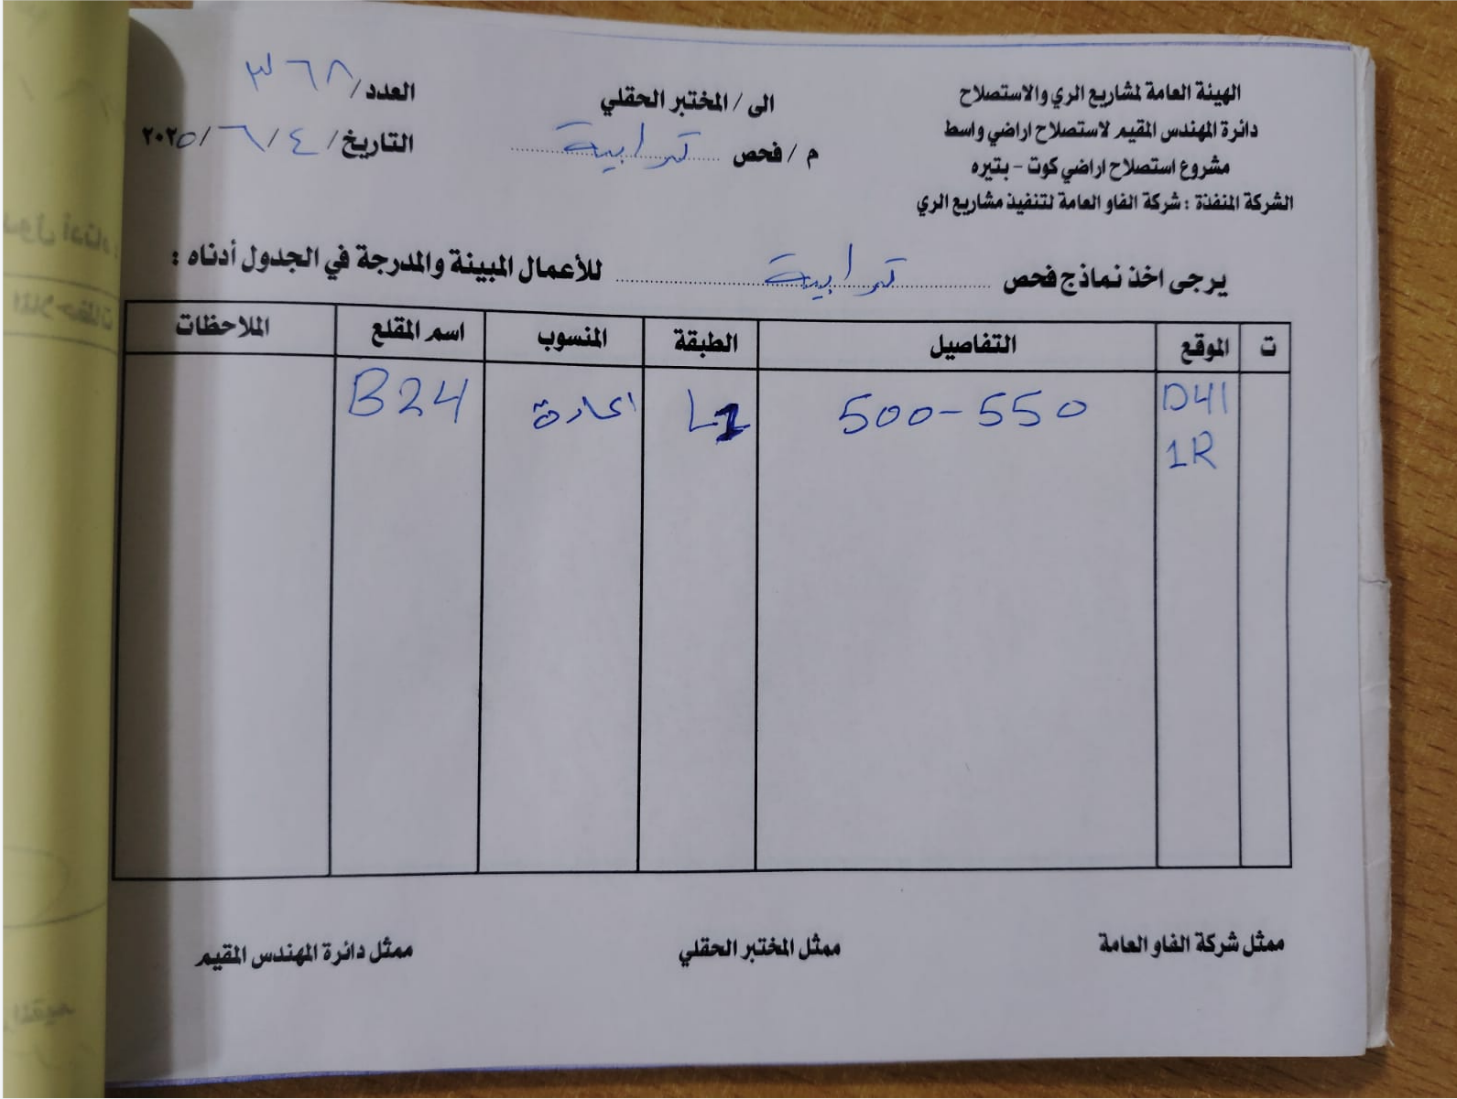
2025-06-04 | علي حسن | صب | صب المهرب الجانبي في D31 C25 =22m³ C20 =10m ³ ,تغليف انابيب القنطرة الأنبوبية SA2_2 C20 =14m³ صب جسر مشاة على القناة الفرعية BRG12 في محطة 700+1 C25 =3.25 m³
2025-06-04 | ابو شهد | مصبات مبازل مغطاة | اليوم الاربعاء 4/6/2025 صب قطع مصبات المبازل المغطاة عدد22 ليكون العدد التراكمي 560قطعه.
2025-06-04 | علي دعير | ترابية | حفر مهرب BRG11
2025-06-04 | علي حسن | ترابية | 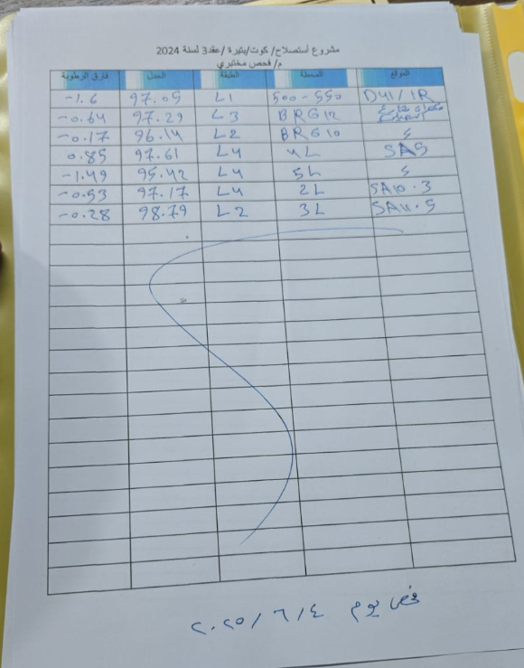
2025-06-12 | علي دعير | ترابية | حفر مهرب BRG11
2025-06-13 | علي دعير | ترابية | حفر وتجهيز قالب BRG11
2025-06-13 | احمد | ترابية | اكتمال تهذيب واتر كورس 1r/في dc41 وبدأ تهذيب100م في 2r/في dc41
2025-06-14 | احمد | ترابية | 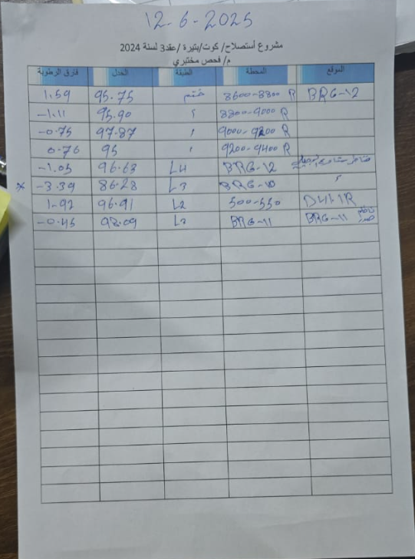
2025-06-14 | علي دعير | ترابية | تهذيب 100م من محطة 100 إلى محطة 200 D41/2R
2025-06-15 | احمد | تكسية حجرية | اعمال2025/6/15 اليوم ألكساء بالحجر لقنطره انبوبيه ع مبزل ثانوي SA.10.3
2025-06-15 | علي دعير | ترابية | تهذيب 180م من محطة 200 إلى محطة 380 D41/2R
2025-06-14 | علي حسن | صب | ,,صب اساس مصب SA1.2-1R C20 =4.38m³ C7 =17.5m²
2025-06-15 | علي حسن | صب | تغليف مصبات مبازل مجمعة SA2.1-1R. C20=10m³
2025-06-16 | عبدالوهاب | ترابية | 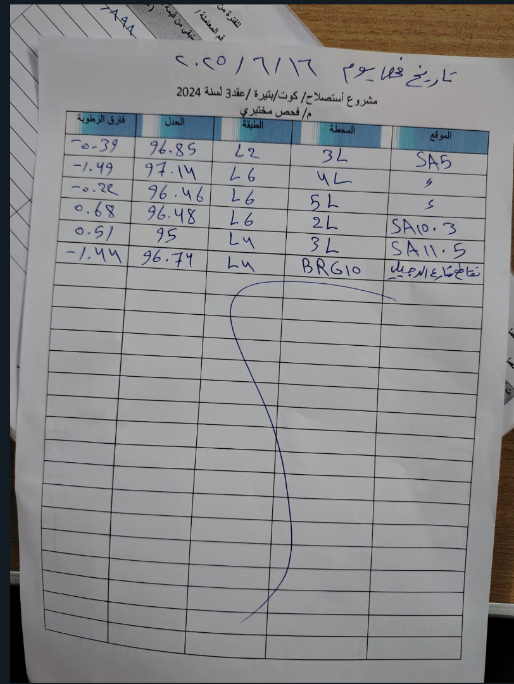
2025-06-16 | عبدالوهاب | ترابية | 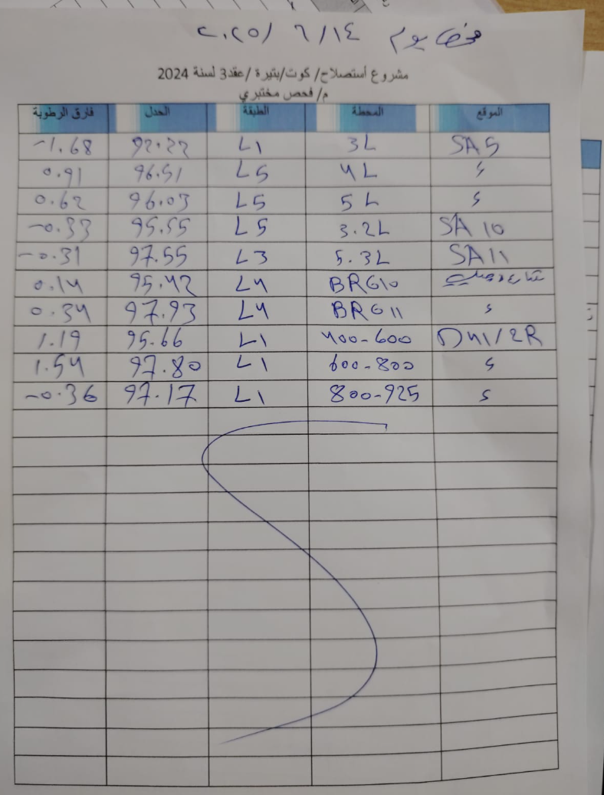
2025-06-16 | احمد | تكسية حجرية | كلفته الحجر لقنطره انبوبيه ع مبزل ثانوي SA.10.3
2025-06-16 | احمد | تكسية حجرية | اعمال اليوم2025/6/16 اكساءبالحجر لقناطر صندوقيه ع مبزل ثانوي SA.11.6/1L
2025-06-16 | علي دعير | ترابية | بدء تهذيب D31/3R
2025-06-15 | قحطان المهندس | ترابية | تهذيب مناطق الربط ناضم صدر Dc42
2025-06-16 | قحطان المهندس | تبطين | تبطين القناة الفرعيهD31--1R 1---19 32--40 47--53 75--113 119--139 153--187 كميه الكونكريت= 20.5m3
2025-06-16 | علي حسن | صب | صب اساس مصب مبزل ثانوي SA2_2 C20 =5.31m³ C7 =21.25m²
2025-06-17 | علي حسن | صب | صب المهرب الجانبي على القناة الفرعية BRG11 C25 =31m³ C20=13m³ تغليف مصبات مبازل ثانوية SA2.2 C20 =12m³ صب قواعد جسر مشاة على القناة الفرعية BRG12 ST 4+950 C20=8m
2025-06-17 | قحطان المهندس | تبطين | تبطين القناة الفرعيه D31--1R 2+ 6--20 33--39 48--52 78--112 122--140 156---170 189--253 كميه الكونكريت=26.5m³
2025-06-17 | احمد | تكسية حجرية | اكساءبالحجر مع كلفته لقناطر صندوقيه ع مبزل ثانوي SA.11.6/1r/2r
 | علي دعير | ترابية | تهذيب 150م من محطة 50 إلى محطة 200 D31/3R
2025-06-18 | احمد | تكسية حجرية | الاكساء بالحجر والكلفته لقناطر صندوقيه ع مبزل ثانوي SA.11.6/2L../3Rمع القنطره الرئيسيه ع مبزل ثانوي SA.11.6
2025-06-18 | قحطان المهندس | تبطين | تبطين القناة الفرعيه D31--1R 172--202 206--250 254 تبطين القناة الفرعيه D31---2R 23--27 35--63 77--119 127--135 كميه الكونكريت=25.6
2025-06-18 | قحطان المهندس | تسليح وقالب | استلام قالب D31---2R
 | علي دعير | ترابية | تهذيب 190م من محطة 260 إلى محطة 380 ومن محطة 410 إلى محطة 480
2025-06-19 | احمد | صب | 2025/6/19 إكتمال قناطر مبزل ثانوي SA.11.6
2025-06-19 | قحطان المهندس | تبطين | تبطين القناة الفرعيه D31---2R 137--169 172--176 185--203 206--302 24--26 36--42 كميه الكونكريت=27m³
2025-06-19 | ابو شهد | مصبات مبازل مغطاة | صب قطع تصريف مصبات المبازل المغطاة.... 16/6 (22قطعه) 17/6 (22قطعه) 18/6 (22قطعه) 19/6 (22قطعه) ليصبح العدد التراكمي 648 قطعه
2025-06-19 | ليث فاخر محسن | ترابية | تهذيب منطقه الربط في ناظم صدر الD32 مع ربط في محطه 700في D32
2025-06-20 | قحطان المهندس | ترابية | تهذيب D31__3R من محطه 675----الى825
2025-06-19 | علي حسن | صب | صب مصبات مبازل ثانوية SA2_1 تغليف+اساس C20 =19m³ C7=21.25m² , صب جسر مشاة على القناة الفرعيه BRG12 في محطة 450+4 C25 =3m³
2025-06-21 | ابو شهد | مصبات مبازل مغطاة | صب قطع تصريف مصبات المبازل المغطاة عدد11 ليكون العدد التراكمي 659 قطعه
2025-06-21 | ليث فاخر محسن | ترابية | تهذيب منطقه الربط نواظم صدر القنوات D32_D33_D35_BRG10
2025-06-21 | احمد | تكسية حجرية | الاكساء بالحجر لقناطر صندوقيه 1Lوالقنطره الرئيسيه لمبزل الثانوي SA.11.4 مع كلفته قنطره 2r/1rوالقنطره الرئيسيه لمبزل
2025-06-21 | قحطان المهندس | تبطين | تبطين القناة المغذيه 46--62 80--120 130--168 170 171--177 188--204 205--235 239--243 كميه الكونكريت=25
2025-06-22 | قحطان المهندس | تسليح وقالب | تسليم قالب D31__3R
2025-06-22 | علي دعير | ترابية | تهذيب 80م D31/4R
2025-06-22 | ابو شهد | مصبات مبازل مغطاة | اليوم 22/6صب قطع تصريف مصبات المبازل المغطاة عدد11 ليكون العدد التراكمي670
2025-06-22 | احمد | تكسية حجرية | اكساء بالحجر لقنطره صندوقيه 2L ع مبزل ثانوي SA.11.4
2025-06-23 | قحطان المهندس | تبطين | تبطين القناة المغذيه D31_2R 245___299 303 تبطين القناة المغذيه D31__3R 15__63 84__104 107__123 130__140 كميه الكونكريت=24.16
2025-06-23 | ابو شهد | مصبات مبازل مغطاة | اليوم 23/6 صب قطع تصريف مصبات المبازل المغطاة عدد 22ليصبح العدد التراكمي692 قطعه
2025-06-24 | ابو شهد | مصبات مبازل مغطاة | صب قطع تصريف مصبات المبازل المغطاة عدد 22 قطعه ليكون العدد التراكمي. 714 قطعه.
2025-06-24 | علي دعير | ترابية | تهذيب 165م من محطة 140 الى محطة 180 ومن محطة 250 الى محطة 350 D31/4R
2025-06-24 | قحطان المهندس | تبطين | تبطين القناة المغذيه D31__3R 142__264 274__302 +303 كميه الكونكريت=23.5
2025-06-25 | ابو شهد | مصبات مبازل مغطاة | صب قطع تصريف مصبات المبازل المغطاة عدد22 ليكون العدد التراكمي 739..
2025-06-25 | احمد | تبطين | تبطين قناة المغذيه D31__3R 18__66 +67 87__105 106__122 135__231 كمية الكونكريت=28.2
2025-06-25 | علي دعير | ترابية | تهذيب 225م من محطة 350 إلى محطة 575 D31/4R
2025-06-26 | ابو شهد | مصبات مبازل مغطاة | صب قطع تصريف مصبات المبازل المغطاة عدد22 ليكون العدد التراكمي 761
2025-06-26 | علي دعير | ترابية | تهذيب 200م من محطة 575 إلى محطة 625 ومن محطة 650الى محطة 800 D31/4R
2025-06-27 | علي دعير | ترابية | إكمال تهذيب D31/4R
2025-06-25 | ليث فاخر محسن | ترابية | 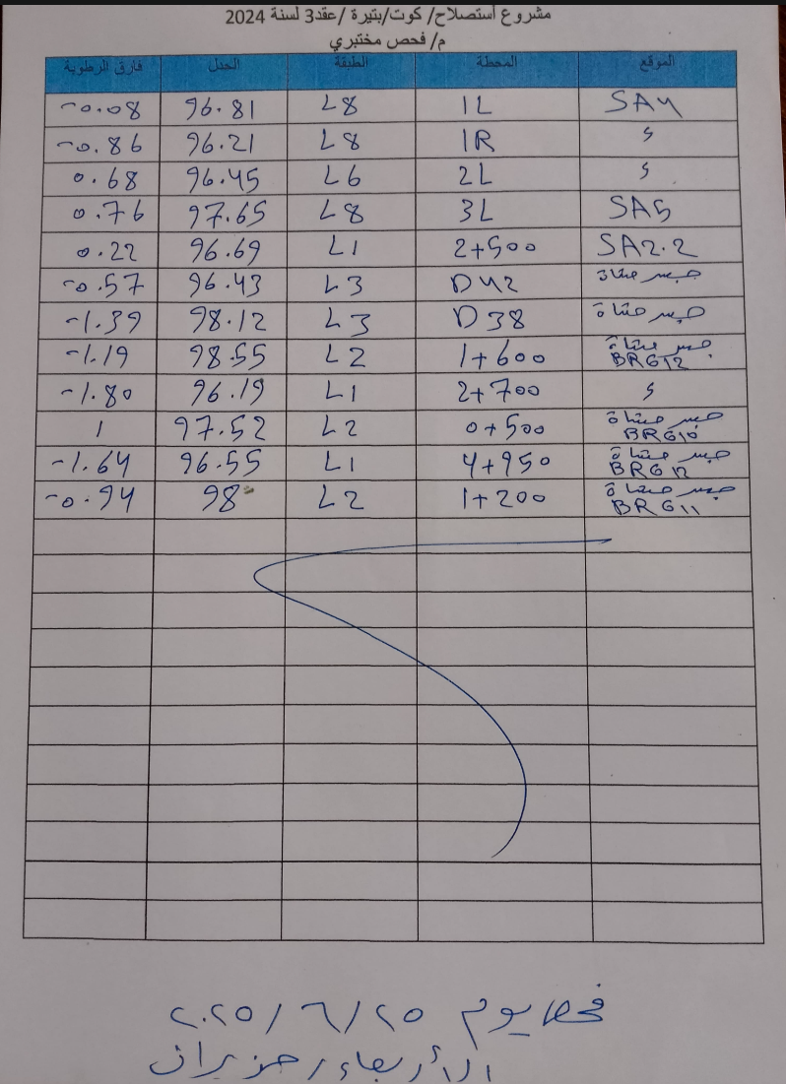 | pic
2025-06-25 | علي حسن | تبطين |  | pic
2025-06-27 | علي حسن | ترابية | تهذيب منطقة ربط BRG10 مع قنطرة تقاطع شارع الدجيلي
2025-06-28 | قحطان المهندس | تبطين | تبطين القناة المغذيه D31_3R (233)++237__265 277__299 (304) تبطين القناة المغذيه D31_4R 2__30 44__64 82__120 كميه الكونكريت=22.65
2025-06-28 | احمد | تكسية حجرية | الاكساء بالحجر لقنطره صندوقيه مبزل ثانوي SA.11
2025-06-28 | علي دعير | تبطين | 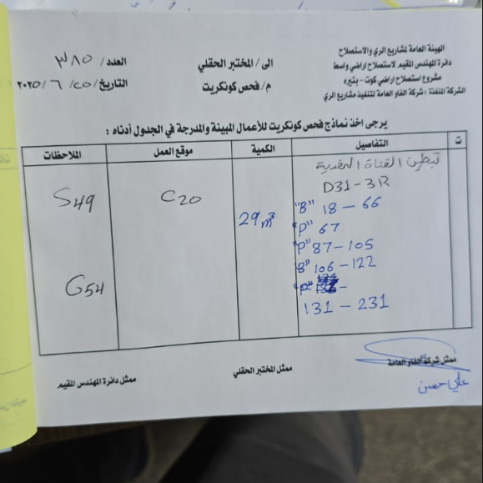 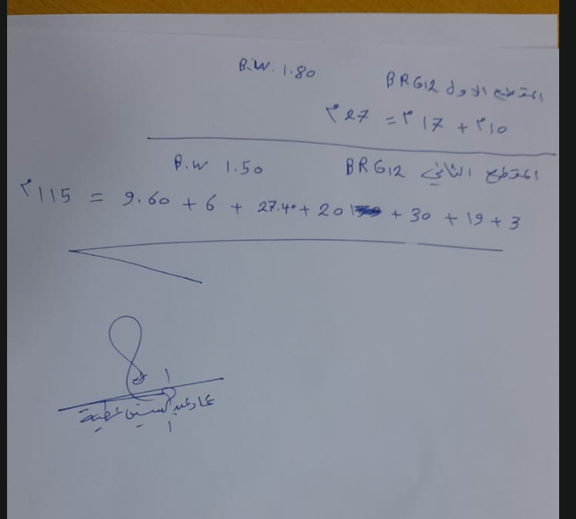
2025-06-29 | قحطان المهندس | تبطين | تبطين القناة المغذيه D31_4R 122__204 210--296 كميه الكونكريت=26m³
2025-06-29 | ليث فاخر محسن | ترابية | تهذيب مناطق الربط D32. BRG11ناضم صدر
2025-06-29 | ابو شهد | مصبات مبازل مغطاة | صب قطع تصريف مصبات المبازل المغطاة عدد22 ليكون العدد التراكمي 780 قطعه
2025-06-29 | احمد | تكسية حجرية | اكساءبالحجر لمجمع قناطر ع مبزل SA.11.2/1l
2025-06-30 | قحطان المهندس | تبطين | تبطين القناة المغذيه D31__4R 1 5__29 47--63 85…131 135---167 كميه الكونكريت=19.5m³
2025-06-30 | احمد | تكسية حجرية | اعمال اليوم هو إكتمال جميع قناطر SA.11.2
2025-06-30 | علي حسن | صب | صب مقتربا ت جسور المشاة على المبزل الرئيسي MD في محطة S.T__17+970 S.T__21+520 C25 =5m³
2025-07-01 | علي حسن | صب | صب مقتربات جسور المشاة على القنوات D42 D38 BRG10, , C20=9m³
2025-07-01 | احمد | تكسية حجرية | اكساءبالحجر لمجمع قناطر مبزل SA.10.3/1l/3lمع كلفته 3l
2025-07-02 | قحطان المهندس | تبطين | تبطين القناة المغذيه D41__1R 15__183 2_ 6---14 كميه الكونكريت=27.48
2025-07-01 | ليث فاخر محسن | تبطين | تبطين القنوات المغذيه D31/4R 171 إلى 203. B 211 الى 295
2025-07-01 | ليث فاخر محسن | ترابية | تهذيب مناطق الربط D31 القنطره الانبوبيه على الBRG11 ربط ناضم صدرت الD28
2025-07-02 | ليث فاخر محسن | ترابية | تهذيب مناطق الربط D28. BRG11 ربط الBRG11مع ناظم صدر الD29وD30
2025-07-02 | احمد | تكسية حجرية | اكتمال الاكساء بالحجر مع الكلفته لمجمع قناطر 1L/2L/3L على مبزل SA.10.3 واكتمال تكسيه الحجريه لمصب على مبزل SA.11
2025-07-02 | علي دعير | ترابية | تهذيب 225م من محطة 525 إلى محطة 750 D41/2R
2025-07-02 | علي حسن | صب | صب مقتربات جسور المشاة على القنوات الفرعية BRG12 في محطة 1+600 2+700 4+950 C20=9m³
2025-07-03 | احمد | تكسية حجرية | اكتمال اكساء بالحجر مع الكلفته لمهارب قنوات Dc31/Dc32/Dc34 ومهرب BRG11
2025-07-03 | علي دعير | ترابية | تهذيب 125م من محطة 750 إلى محطة 875 D41/2R
2025-07-07 | علي دعير | ترابية | إكمال التهذيب D41/2R
2025-07-07 | احمد | تكسية حجرية | اكساءبالحجر لقنطره صندوقيه ع مبزل ثانوي SA.5 مع اكساءبالحجر لقنطره صندوقيه ع مبزل ثانوي SA.5/4L/4r/2L/2L وكلفته القنطره ع مبزل ثانوي SA.5مع 4L
2025-07-09 | قحطان المهندس | تبطين | تبطين القناة المغذيه D41_1R 16__52 56__100 104__138 142__182 كميه الكونكريت=24.16
2025-07-09 | ليث فاخر محسن | ترابية | تهذيب مناطق الربط D30 D29
2025-07-10 | قحطان المهندس | تبطين | تبطين القناة المغذيه D42 __2R 1___129 141__ 157 كميه الكونكريت=22.34
2025-07-12 | قحطان المهندس | تبطين | تبطين القناة المغذيه D41_2R 2___52 56__90 94---128 159---225 كميه الكونكريت=29m³
2025-07-12 | علي حسن | تبطين | تبطين مناطق ربط BRG11 P=3__7 P=1حوض التسكين D32 B=2__16 C20=17m³ D32
2025-07-13 | قحطان المهندس | تبطين | تبطين القناة المغذيه D41__2R 227__303 142+ 146__190 194----228 كميه الكونكريت=24.5m³
2025-07-14 | قحطان المهندس | تبطين | تبطين القناة المغذيه D41__2R 230___240 244__300 كميه الكونكريت=11m³
2025-07-13 | علي حسن | تبطين | تبطين مناطق ربط D33 P3__9 P=1 حوض التسكين _________ D32 P=18__24 P219___231 B254___256 C20=12m³
2025-07-14 | احمد | تكسية حجرية | اكساءبالحجر لمصب SA5مع اكساءبالحجر لقنطره SA5/2R-1 مع SA5/4R-1 مع اكساءبالحجر لمجمع قناطر SA4/1r/1l
2025-07-14 | ليث فاخر محسن | تبطين | تبطين القناة المغذيه D42/3L P/1--103 الكمية. C20: 15.6
2025-07-15 | ليث فاخر محسن | تبطين | تبطين القناة المغذيه D42/3L P/105_307 الكمية. C20: 30.6
2025-07-15 | قحطان المهندس | تبطين | تبطين القناة الموزعه Dc42 2--12 تبطين القناة الموزعه Dc41 2__4 تبطين القناة الموزعه Dc37 1--3 تبطين القناة الموزعه BRG10 899 تبطين القناة المغذيه D36 __2L A2_b تبطين القناة المغذيه مDc34_2R A1_p تبطين القناة الموزعه D34 225 تبطين القناة الفرعيه D34__3R 6--8
2025-07-15 | قحطان المهندس | ترابية | إعطاء اوزان لمناطق ربط ناضم قاطع D42
2025-07-15 | ابو شهد | مصبات مبازل مغطاة | استمرار صب قطع تصريف مصبات المبازل المغطاة ليصبح العدد التراكمي لغاية اليوم15/7 1022 قطعه علما تم اخذ عينات المختبر الاسبوعيه هذا اليوم 15/7 والعينات تشمل المنتج من يوم الجمعة الفائته لغاية الخميس القادم.
2025-07-15 | علي دعير | ترابية | إكمال تهذيب قطعة D36
2025-07-16 | قحطان المهندس | تبطين | تبطين القناة الموزعه D42قبل الناضم قاطع A10__A18 تبطين القناة الموزعه D42 بعد الناضم قاطع A22---A24 تبطين القناة الموزعه D41 1__3 تبطين القناة الموزعه D42 1__11 تبطين القناة الموزعه Dc36 59__65 كميه الكونكريت=13.22
2025-07-16 | احمد | تكسية حجرية | اكساءبالحجر لقنطره شارع الدجيلي SA5/2R مع قناطر SA4/2r/2l
2025-07-17 | قحطان المهندس | تبطين | تبطين القناة الموزعه D42قبل الناضم قاطع A11---A19 بعد الناضم قاطع A21--A23 تبطين القناة الموزعه Dc36 60---64 تبطين القناة الفرعيه D34--4R 2--4 تبطين القناة الفرعيه D34 --3R 5--7 تبطين القناة المغذيه D34--4L 1-2 تبطين القناة المغذيه D34---3L 3-4 تبطين القناة المغذيه D34--2L A2 تبطين القناة الموزعه D34 229 كميه الكونكريت=10m³
2025-07-19 | علي حسن | تبطين | تبطين مناطق ربط D38 B__2 P__1 حوض التسكين _________ D39 P=A1 حوض التسكين B=A2___A4 P=A3 P=90 C20=9m³
2025-07-19 | ليث فاخر محسن | تبطين | تبطين القنوات DC/41 قبل وبعد الناظم قاطع P/406_412قبل الناظم الكمية 2.96 P/402B_406Bبعد الناظم الكمية 1.81 D34 بتوين 230قبل الدروب بتوين 232B الى 234 بعد الدروب D34/2L بنل 1A D34/1L بنل 1A D33/1L بتوين من 2 الى 6 DC33 بتوين من 2 الى 8
2025-07-21 | احمد | تكسية حجرية | اكساءبالحجر لقنطره لشارع دجيلي SA5/4r
2025-07-22 | ابو شهد | مصبات مبازل مغطاة | اعمال صب .قطع @علاوييي تصريف مصبات المبازل المغطاة عدد22 ليكون العدد التراكمي 1165
2025-07-22 | احمد | تكسية حجرية | كلفته قنطره شارع دجيلي SA5/4r و اكساءبالحجر لمجمع مصبات مبزل ثانوي SA4/3r/3l/4r/4l
2025-07-23 | احمد | تكسية حجرية | اكتمال اكساءبالحجر لمصبات مبزل ثانوي SA4
2025-07-23 | قحطان المهندس | ترابية | 1_تهذيب قطعات D41 2_تهذيب قطعات D35_1L
2025-07-24 | علي دعير | تبطين | D40/1R أرقام صب بنلات 41,43,44,45
2025-07-24 | علي دعير | تبطين | D40 282,283,288,503,504,505,, 506
2025-07-25 | علي سعد | ترابية | 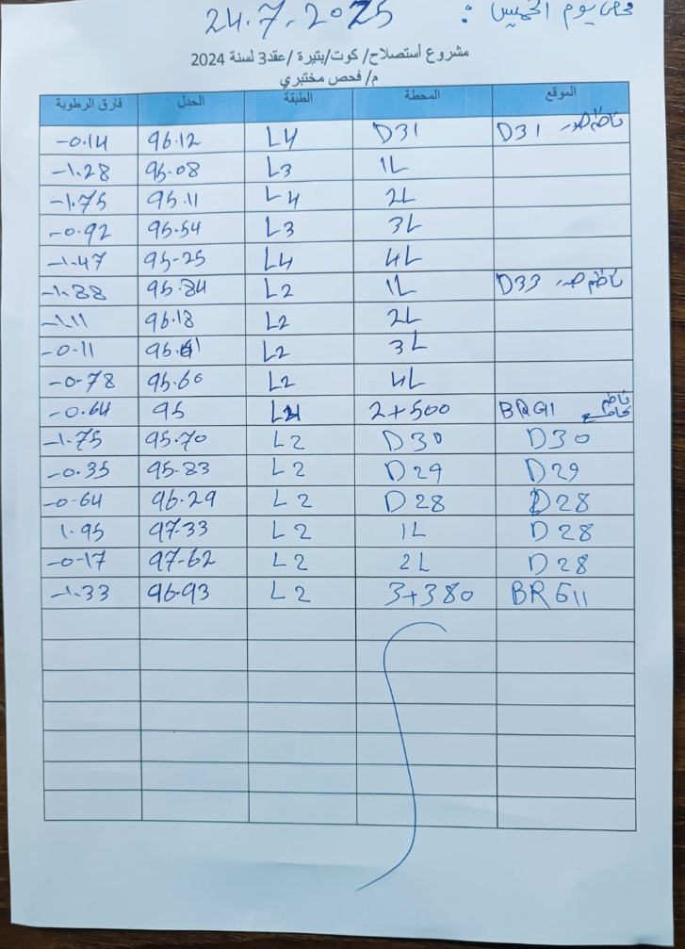
2025-07-24 | قحطان المهندس | ترابية | تهذيب قطعات واعطاءاوزان القالب D38
2025-07-25 | قحطان المهندس | تبطين | تبطين القناة الموزعه D38 918__B 919__p (1096,1097,1098) تبطين القناة المغذيه D38__2L 4--B P__3 تبطين القناة المغذيه D38_3L 6__B 5__P تبطين القناة المغذيه D38_1L 2__B P__3 تبطين القناة المغذيه D35_2R 4-__B 5__p تبطين القناة الموزعه D35 (210),,(213) تبطين القناة المغذيه D35_3R P__3
2025-07-25 | احمد | تكسية حجرية | اكساءبالحجر مع الكلفته لمجمع مصبات مبزل ثانوي SA3/1r2r/3r/4r/5r
2025-07-26 | قحطان المهندس | تبطين | تبطين القناة الموزعه BRG12 P_2241 تبطين القناة المغذيه D40_1R (P__1) أرقام المنافذ 5 عدد=1 تبطين القناة المغذيه D40_2R (P__1) أرقام المنافذ 105,55,5, عدد=3 تبطين المنافذD40__3R أرقام المنافذ ,152,104,54,5, عدد=4 تبطين المنافذD40__4R أرقام المنافذ 237,198,154,104,54,4 عدد=6 تبطين المنافذ D40_4L أرقام المنافذ 56,5 عدد=2 تبطين المنافذ D40__3L أرقام المنافذ 55,5 عدد =2 تبطين المنافذ D40__2L أرقام المنافذ54,5, عدد=2
2025-07-26 | احمد | تكسية حجرية | إكتمال جمع مصبات المبزل الثانوي SA3 بالكامل
2025-07-26 | علي دعير | تبطين | BRG11 أرقام صب بنلات 1886 صب ربط المؤخر ناظم D28 صب ربط مقدم ومؤخر قنطرة BRG11
2025-07-26 | علي دعير | صب | صب ربط المؤخر ناظم D28 صب ربط مقدم ومؤخر قنطرة BRG11
2025-07-27 | قحطان المهندس | تبطين | تبطين المنافذ D40__2L 206,154,104 العدد=3 تبطين المنافذ D40__1L 250,203,153,105,55,5, العدد الكلي=6 P__1 تبطين المنافذ D40__4L ,286,250,200,152,122, العدد=5 تبطين المنافذ D40__4L1 414,392,344,294,244,194,145, العدد=7 تبطين المنافذ D40_3L 107 العدد=1 تبطين المنافذ D40__2L1 213 العدد=1 كميه الكونكريت=5.3m³
2025-07-26 | ابو شهد | مصبات مبازل مغطاة | اعمال صب قطع تصريف مصبات المبازل المغطاة عدد11 ليكون العدد التراكمي لغاية اليوم 26/7 1253 قطعه
2025-07-22 | علي دعير | تبطين | D33/1L صب ربط منافذ ري عدد7 D33/2L صب ربط منافذ ري عدد6 D32/3R صب منافذ ري عدد7 D28/2 صب ربط منافذ ري عدد7 BRG11 صب بنل تحت جسر المشاة رقم 408 صب بنل عدد 1 قبل ربط القنطرة الانبوبية BRG11
2025-07-28 | احمد | تكسية حجرية | إكتمال تكسيه الحجريه لمصبات1r/2r/3r مبزل ثانوي SA2.1
2025-07-28 | ليث فاخر محسن | تبطين | D37/2R 8 59 109 158 208 258 D36/1L 24 75 117 166 D37/1L 60 111 160 D37/1L 8 نصف بنل 58 نصف بنل 108 نصف بنل 158 نصف بنل 207 بنل كامل 253 بنل كامل 303 بنل كامل D41/3L 8 بنل كامل 58 بنل كامل 108 بنل كامل 158 بنل كامل 208 بنل كامل 258 بنل كامل 308 بنل كامل
2025-07-29 | علي دعير | صب | D33/4L صب ربط منافذ ري عدد6 +بنل الاخير(طاسة ) ملاحظة باقي عدد1 المنفذ الري غير مثبت D33/3L صب ربط منافذ ري عد7 +تقفيلة(طاسة ) D33/2L صب منفذ عدد1+طاسة D33/1L (بنل الاخير(طاسة D35/1R صب منافذ عدد6 D35/2R صب منافذ ري عدد7 D35/3R صب منافذ ري عدد2 + صب بنل عدد2 رقم172,182

